C.Compuesto
 | Ejemplo - Características Geométricas de un Canal con Sección Compuesta
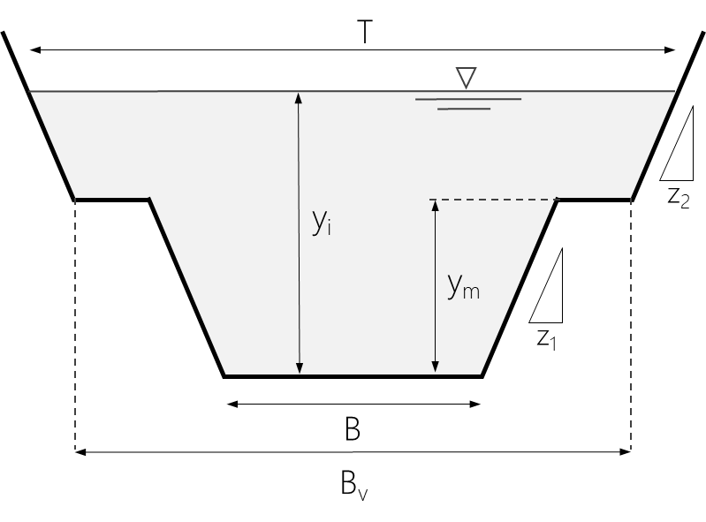
 | 1. Información inicial
juanrodace
 | b | 10.0 m
 | bv | 20.0 m
 | ym | 3.0 m
 | z1 | 1.0
 | z2 | 0.5
 | yi | 5.0 m
 | T1 | 16.0 m
 | T2 | 22.0 m

 | 2. Geometría de la sección transversal

 | x (m) | y (m)
 | 0.0 | 5.0
 | 1.0 | 3.0
 | 3.0 | 3.0
 | 6.0 | 0.0
 | 16.0 | 0.0
 | 19.0 | 3.0
 | 21.0 | 3.0
 | 22.0 | 5.0

 | 3. Estimación del área hidráulica

 | y (m) | Ac.ppal | Avalle | Atotal
 | 0.0 | 0.0 | 0.0 | 0.0
 | 0.5 | 5.3 | 0.0 | 5.3
 | 1.0 | 11.0 | 0.0 | 11.0
 | 1.5 | 17.3 | 0.0 | 17.3
 | 2.0 | 24.0 | 0.0 | 24.0
 | 2.5 | 31.3 | 0.0 | 31.3
 | 3.0 | 39.0 | 0.0 | 39.0
 | 3.5 | 39.0 | 10.1 | 49.1
 | 4.0 | 39.0 | 20.5 | 59.5
 | 4.5 | 39.0 | 31.1 | 70.1
 | 5.0 | 39.0 | 42.0 | 81.0

 | 4. Estimación del radio hidráulico

 | y (m) | Pm1 (m) | Pm2 (m) | Pm.total (m) | Rh (m)
 | 0.0 | 10.0 | 0.0 | 10.0 | 0.0
 | 0.5 | 11.7 | 0.0 | 11.7 | 0.4
 | 1.0 | 12.8 | 0.0 | 12.8 | 0.9
 | 1.5 | 13.9 | 0.0 | 13.9 | 1.2
 | 2.0 | 14.9 | 0.0 | 14.9 | 1.6
 | 2.5 | 15.9 | 0.0 | 15.9 | 2.0
 | 3.0 | 16.9 | 0.0 | 16.9 | 2.3
 | 3.5 | 16.9 | 5.7 | 22.7 | 2.2
 | 4.0 | 16.9 | 6.8 | 23.8 | 2.5
 | 4.5 | 16.9 | 7.9 | 24.8 | 2.8
 | 5.0 | 16.9 | 8.9 | 25.8 | 3.1

 | 4. Estimación de los factores de sección 'Zc' y transoprte 'Uc'

Factores de sección y transporte
 | y (m) | T (m) | D (m) | Zc | Uc
 | 0.0 | 10.0 | 0.0 | 0.0 | 0.0
 | 0.5 | 11.0 | 0.5 | 3.6 | 3.1
 | 1.0 | 12.0 | 0.9 | 10.5 | 9.9
 | 1.5 | 13.0 | 1.3 | 19.9 | 19.9
 | 2.0 | 14.0 | 1.7 | 31.4 | 33.0
 | 2.5 | 15.0 | 2.1 | 45.1 | 49.0
 | 3.0 | 16.0 | 2.4 | 60.9 | 68.0
 | 3.5 | 20.5 | 2.4 | 76.0 | 82.3
 | 4.0 | 21.0 | 2.8 | 100.2 | 109.7
 | 4.5 | 21.5 | 3.3 | 126.6 | 140.2
 | 5.0 | 22.0 | 3.7 | 155.4 | 173.5

C.Irregular
 | Ejemplo - Características Geométricas de un Canal Irregular

Sección Transversal - Batimetría
 | 1. Información inicial - Geometría de la sección transversal (Batimetría)
juanrodace
 | x (m) | y (m)
 | 0.0 | 5.2
 | 1.0 | 4.5
 | 2.0 | 4.2
 | 3.0 | 4.3
 | 6.0 | 4.0
 | 8.0 | 3.5
 | 10.0 | 2.0
 | 11.0 | 2.1
 | 12.0 | 1.5
 | 13.5 | 0.0
 | 15.0 | 0.2
 | 16.0 | 0.6
 | 17.0 | 1.0
 | 18.0 | 1.5
 | 20.0 | 3.0
 | 22.0 | 3.5
 | 25.0 | 4.5
 | 28.0 | 5.2

 | 3. Estimación del perímetro mojado, área hidráulica y radio hidráulico.

 | x (m) | y (m) | h (m) | A (m2) | Li-j (m) | Ay=4.5 (m2) | Ay=4.0 (m2) | Ay=3.5 (m2) | Ay=3.0 (m2) | Ay=2.0 (m2) | Ay=1.5 (m2) | Ay=1.0 (m2)
 | 0.0 | 5.2 | 0.0
 | 1.0 | 4.5 | 0.7 | 0.35 | 1.22
 | 2.0 | 4.2 | 1.0 | 0.85 | 1.04 | 0.15
 | 3.0 | 4.3 | 0.9 | 0.95 | 1.00 | 0.25
 | 6.0 | 4.0 | 1.2 | 3.15 | 3.01 | 1.05
 | 8.0 | 3.5 | 1.7 | 2.90 | 2.06 | 1.50 | 0.50
 | 8.7 | 3.0 | 2.2 | 1.30 | 0.83 | 0.83 | 0.50 | 0.17
 | 10.0 | 2.0 | 3.2 | 3.60 | 1.67 | 2.67 | 2.00 | 1.33 | 0.67
 | 11.0 | 2.1 | 3.1 | 3.15 | 1.00 | 2.45 | 1.95 | 1.45 | 0.95
 | 12.0 | 1.5 | 3.7 | 3.40 | 1.17 | 2.70 | 2.20 | 1.70 | 1.20 | 0.20
 | 12.5 | 1.0 | 4.2 | 1.98 | 0.71 | 1.63 | 1.38 | 1.13 | 0.88 | 0.38 | 0.13
 | 13.5 | 0.0 | 5.2 | 4.70 | 1.41 | 4.00 | 3.50 | 3.00 | 2.50 | 1.50 | 1.00 | 0.50
 | 15.0 | 0.2 | 5.0 | 7.65 | 1.51 | 6.60 | 5.85 | 5.10 | 4.35 | 2.85 | 2.10 | 1.35
 | 16.0 | 0.6 | 4.6 | 4.80 | 1.08 | 4.10 | 3.60 | 3.10 | 2.60 | 1.60 | 1.10 | 0.60
 | 17.0 | 1.0 | 4.2 | 4.40 | 1.08 | 3.70 | 3.20 | 2.70 | 2.20 | 1.20 | 0.70 | 0.20
 | 18.0 | 1.5 | 3.7 | 3.95 | 1.12 | 3.25 | 2.75 | 2.25 | 1.75 | 0.75 | 0.25
 | 18.7 | 2.0 | 3.2 | 2.30 | 0.83 | 1.83 | 1.50 | 1.17 | 0.83 | 0.17
 | 20.0 | 3.0 | 2.2 | 3.60 | 1.67 | 2.67 | 2.00 | 1.33 | 0.67
 | 22.0 | 3.5 | 1.7 | 3.90 | 2.06 | 2.50 | 1.50 | 0.50
 | 23.5 | 4.0 | 1.2 | 2.18 | 1.58 | 1.13 | 0.38
 | 25.0 | 4.5 | 0.7 | 1.43 | 1.58 | 0.38
 | 28.0 | 5.2 | 0.0 | 1.05 | 3.08
 |  |  |  | 61.57 | 30.73 | 43.38 | 32.80 | 24.93 | 18.59 | 8.64 | 5.27 | 2.65

Área de flujo y perimetro mojado
Radio hidráulico

 | y (m) | A (m2) | Pm (m) | Rh (m)
 | 0.0 | 0.0 | 0.0
 | 1.0 | 2.6 | 5.1 | 0.5
 | 1.5 | 5.3 | 6.9 | 0.8
 | 2.0 | 8.6 | 8.9 | 1.0
 | 3.0 | 18.6 | 13.2 | 1.4
 | 3.5 | 24.9 | 16.1 | 1.5
 | 4.0 | 32.8 | 19.8 | 1.7
 | 4.5 | 43.4 | 26.4 | 1.6
 | 5.2 | 61.6 | 30.7 | 2.0

 | 4. Estimación de los factores de sección 'Zc' y transoprte 'Uc'
Factores de sección y transporte
 | y (m) | T (m) | D (m) | Zc | Uc
 | 0.0 | 0.0 | 0.0 | 0.0 | 0.0
 | 1.0 | 4.5 | 0.6 | 2.0 | 1.7
 | 1.5 | 6.0 | 0.9 | 4.9 | 4.4
 | 2.0 | 8.7 | 1.0 | 8.6 | 8.5
 | 3.0 | 11.3 | 1.6 | 23.8 | 23.3
 | 3.5 | 14.0 | 1.8 | 33.3 | 33.3
 | 4.0 | 17.5 | 1.9 | 44.9 | 45.9
 | 4.5 | 24.0 | 1.8 | 58.3 | 60.4
 | 5.2 | 28.0 | 2.2 | 91.3 | 97.9

